Suporte
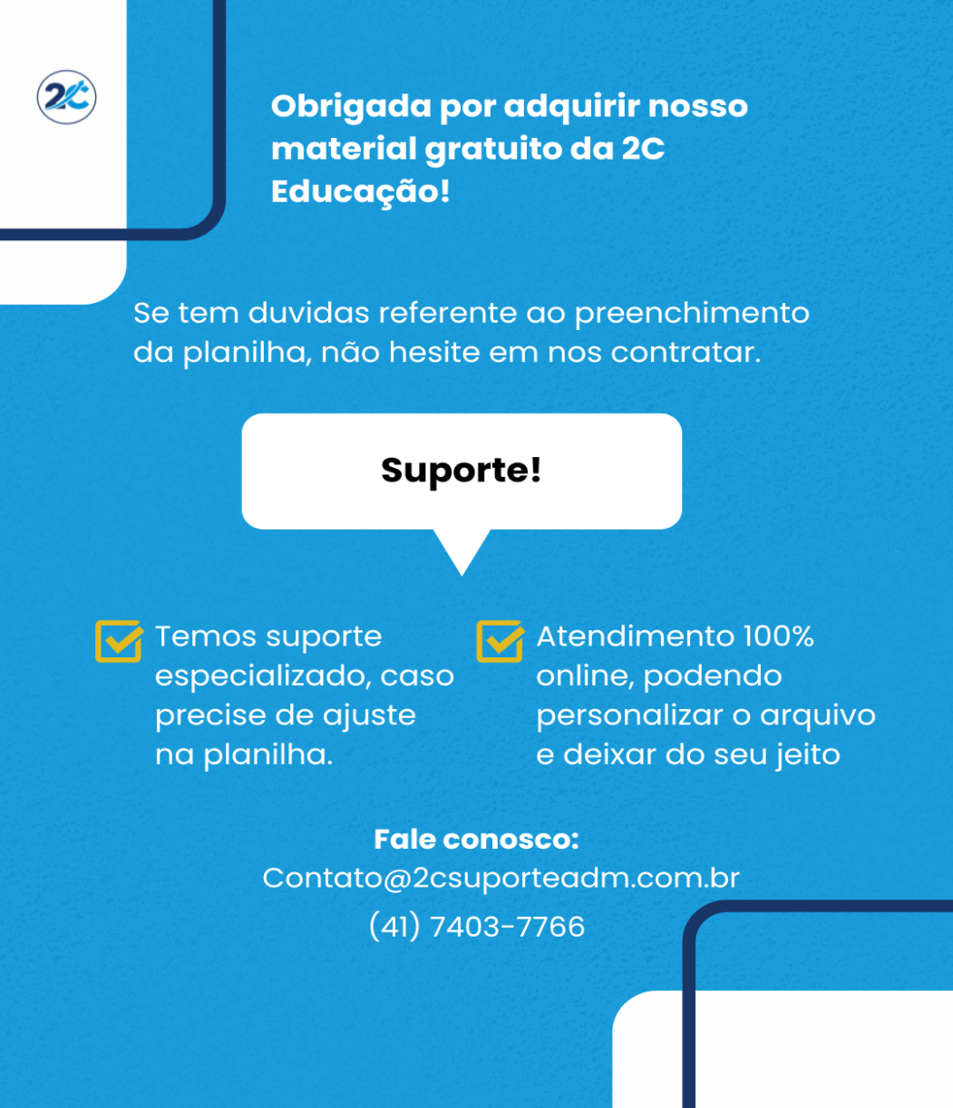

AVISO IMPORTANTE Se esta planilha te ajudou, deixe sua avaliação no Google.
Isso ajuda a 2C Educação a continuar criando materiais úteis 🙂

Avaliação Google

Suporte Whatsapp

